Neurônio
Utilizadas: | 60 amostras
Erroz zerados: | Passo 90
MEU RU: | 5245139
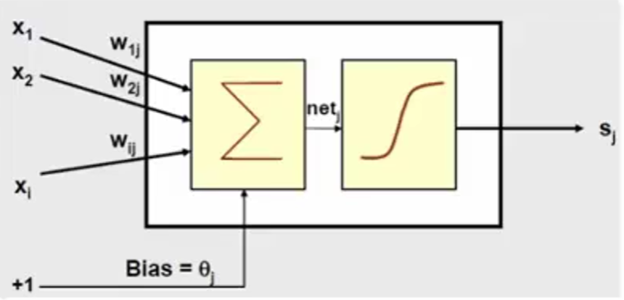
 |  | Entradas |  | Pesos (obtidos)
 |  | X1: | 5 | w1: | 0.20
 |  | X2: | 2 | w2: | 0.04
 |  | X3: | 4 | w3: | 0.02 | netj | 0.02 | Saída | 1
 |  | X4: | 5 | w4: | -0.01 | bias | -1
 |  | X5: | 1 | w5: | -0.02
 |  | X6: | 3 | w6: | -0.01
 |  | X7: | 9 | w7: | -0.005

 |  | Obs: foram utilizadas 60 amostras para treinar o perceptron cujo os erros foram todos zerados no passo 90.
 |  | Obs: os pesos obtidos do treinamento já estão inseridos na tabela acima, bem como o bias (w0).
 |  | Obs: mesmo otendo êxito no treinamento, notei que o neurônio não tem tanta precisão com dígitos menos significativos.

